数据库操作
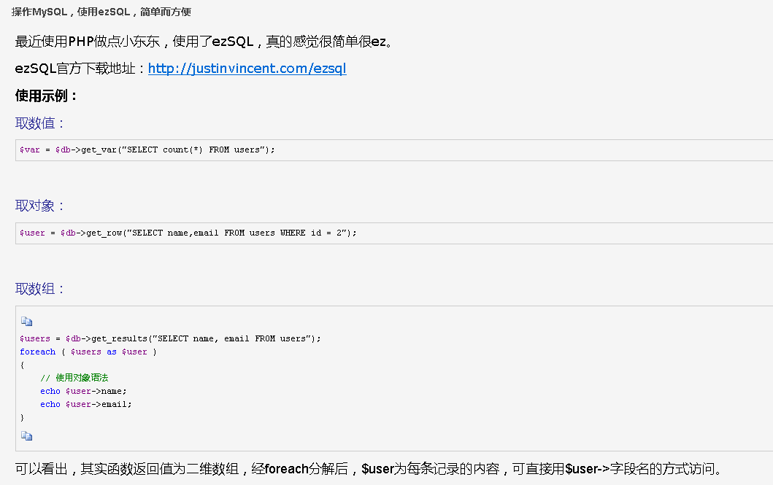

类中有以下的方法：
- $db->get_results – 从数据库中读取数据集 (or 之前缓存的数据集)
- $db->get_row — 从数据库中读取一条数据 (or 之前缓存的数据)
- $db->get_col – 从数据库中读取一列指定数据集 (or 之前缓存的数据集)
- $db->get_var — 从数据库数据集中读取一个值 (or 之前缓存的数据)
- $db->query — 执行一条sql语句(如果有数据，就缓存起来)
- $db->debug – 打印最后执行的sql语句与返回的结果（如果有结果）
- $db->vardump – 打印变量的结构及内容
- $db->select — 选择一个新数据库
- $db->get_col_info – 获取列的信息
- $db->donation – 捐钱给作者用的
- $db->escape – 格式化插入数据库的字符串，eg:mysql_escape_string(stripslashes($str))
- $db->flush – 清除缓存
- $db->get_cache – 换取缓存
- $db->hide_errors – 隐藏错误
- $db->register_error – 注册错误
- $db->show_errors – 显示错误
- $db->store_cache – 存储到缓存
- $db->sysdate – 获取系统时间
- $db = new db — 建立一个新db对象.

$db->insert_id | 最新插入的记录的自增值id

